Sheet1
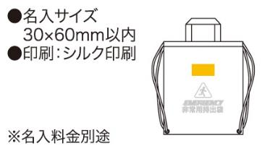
提 案 書

非常持出袋 |  | 参考上代 | ¥600 | 販売価格
 |  | （税別） |  | （税別）
【JAN】 | 4562121885431
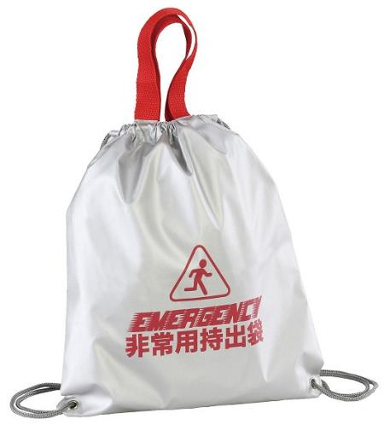 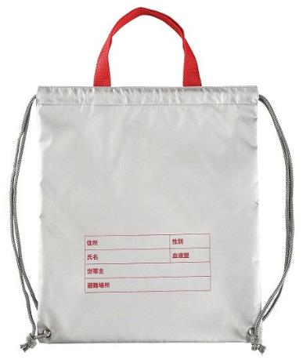 |  |  | 【商品番号】 6816 【本体サイズ】 300×340mm・51ｇ 【パッケージサイズ】 140×160×23mm・53ｇ 【個装形態】 ポリ袋入 【材質】 ポリエステル（アルミコーティング） 【入数】 200 【商品説明】 手提げもできる非常用持出袋少し小さめのパーソナルサイズ仕分け用としても活用できます 【生産国】 中国

